라이브러리정보
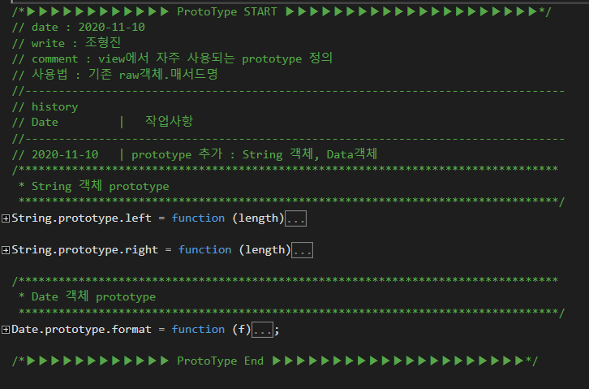
Version | Ver 0.1
date | 2020-09-10
최종 update | 2020-11-30
1. 라이브러 위치 | /Scripts/haccp/_Layout.js
2. 차례
(1) | 라이브러리정보
(2) | 라이브러리구조
(3) | 라이브러리구조 > 공통Util
(4) | 라이브러리구조 > Factory Util
(5) | 라이브러리구조 > Class Util
(6) | 라이브러리구조 > Prototype

공통 Util
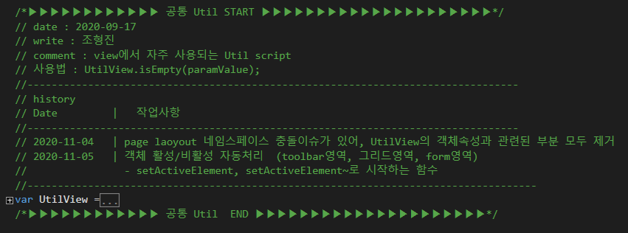

Factory Util

Class Util

Prototype

라이브러리구조
영역 구조 | 영역별 기능요약
공통 Util
UtilView

Factory Util
loadingbarFactory
iframeTransFactoryㅇㄹㅇ

Class Util
ReportHelper

Prototype
String.prototype
Date.prototype

